1.2 & 1.3
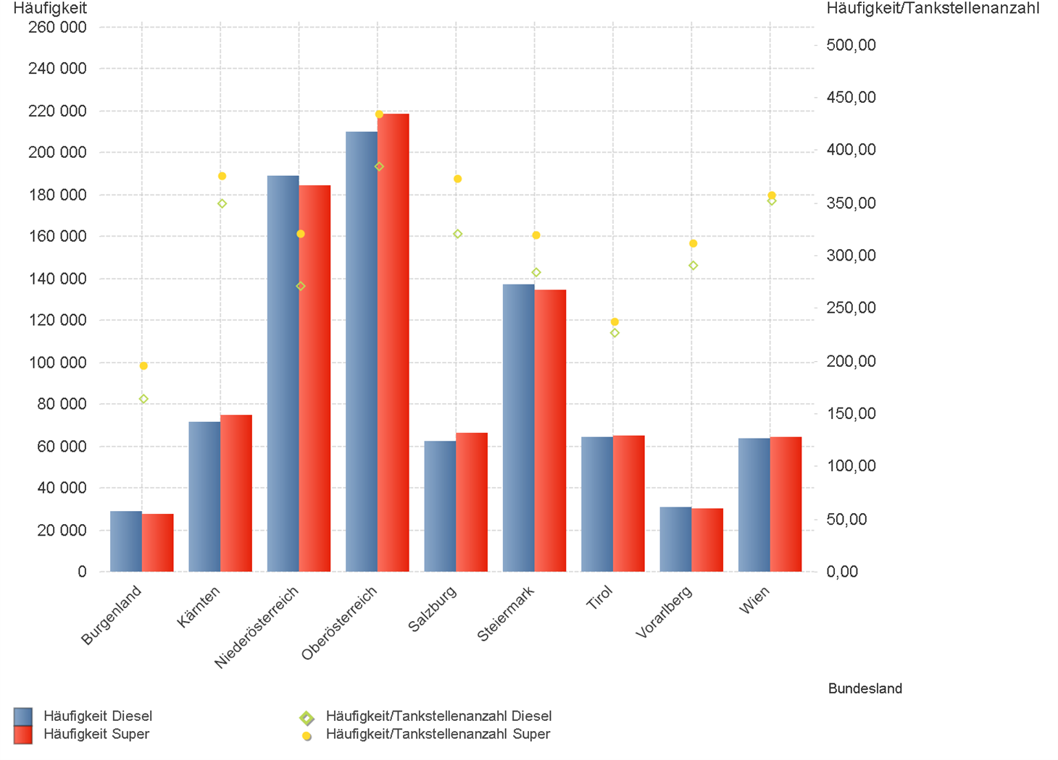
01.04.2025 - 30.06.2025

1.2. | Tankstellenanzahl und Median für "Diesel" und "Super" nach Bundesländern



1.3. | Häufigkeit und durchschnittliche Häufigkeit (je Tankstelle) der Preisänderungen für "Diesel"
 | und "Super" nach Bundesländern

1.6 & 1.7
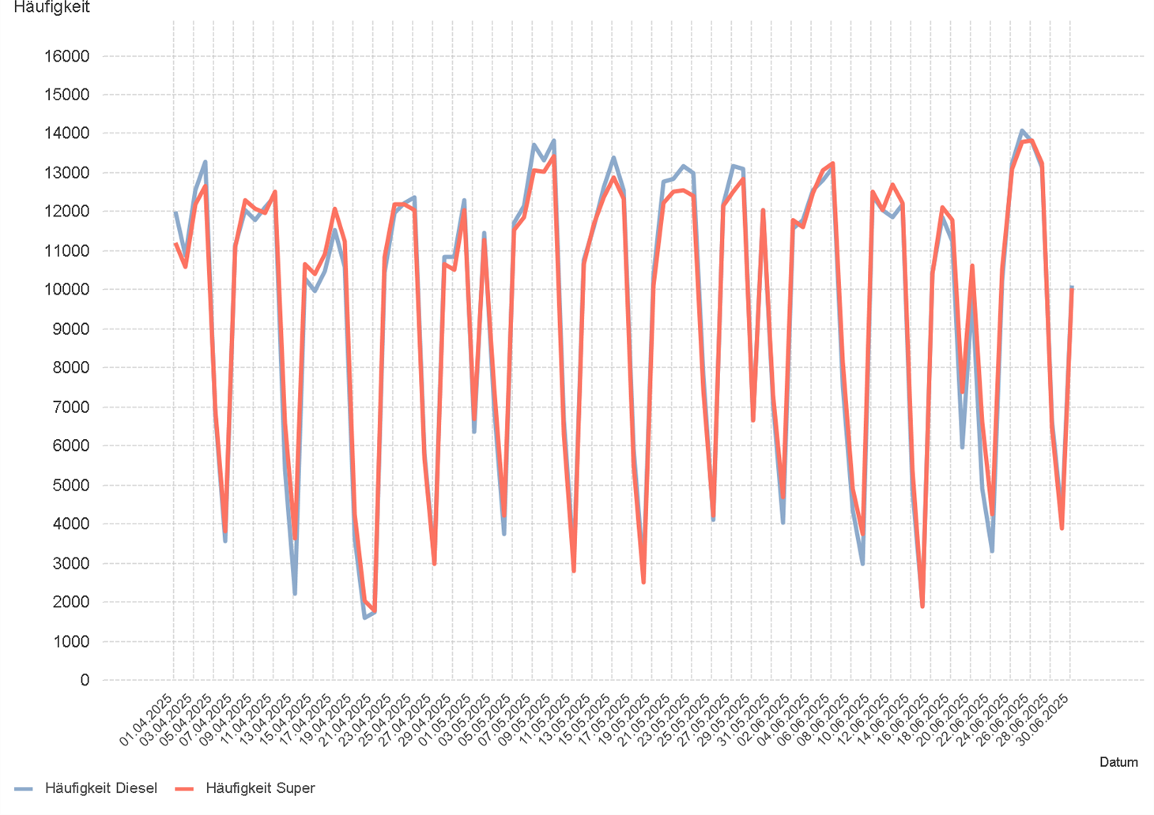
01.04.2025 - 30.06.2025

1.6. Entwicklung der Spritpreise in Österreich

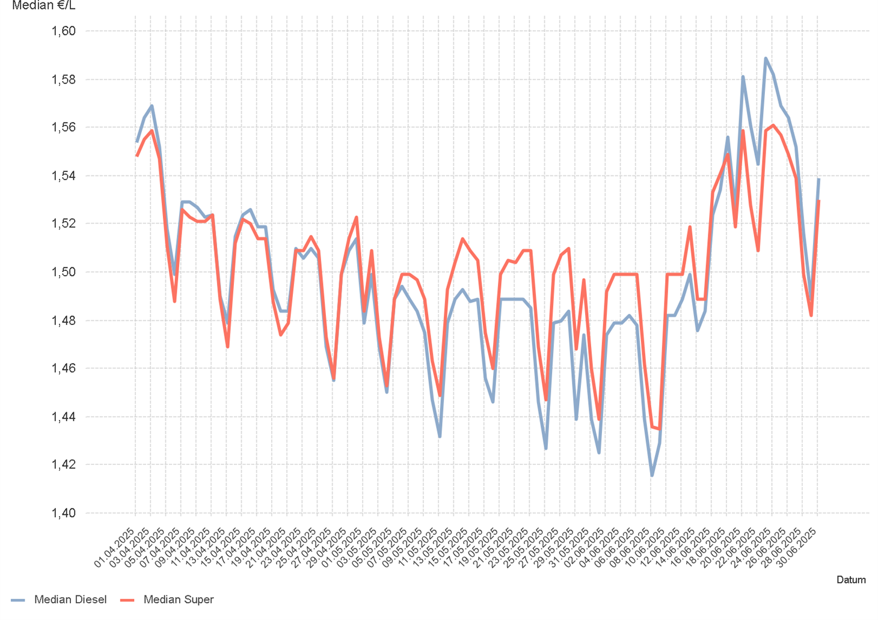

1.7. Entwicklung der Häufigkeit der Preisänderungen in Österreich

2.2 & 2.3
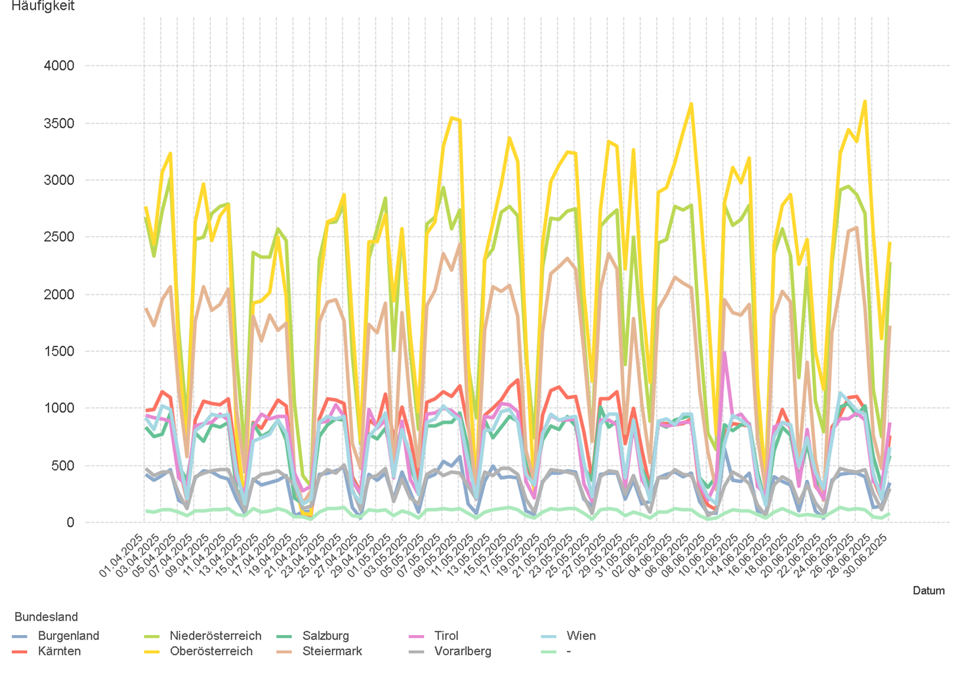
01.04.2025 - 30.06.2025

2.2. Entwicklung der Häufigkeit der Preisänderungen für "Diesel" Preise

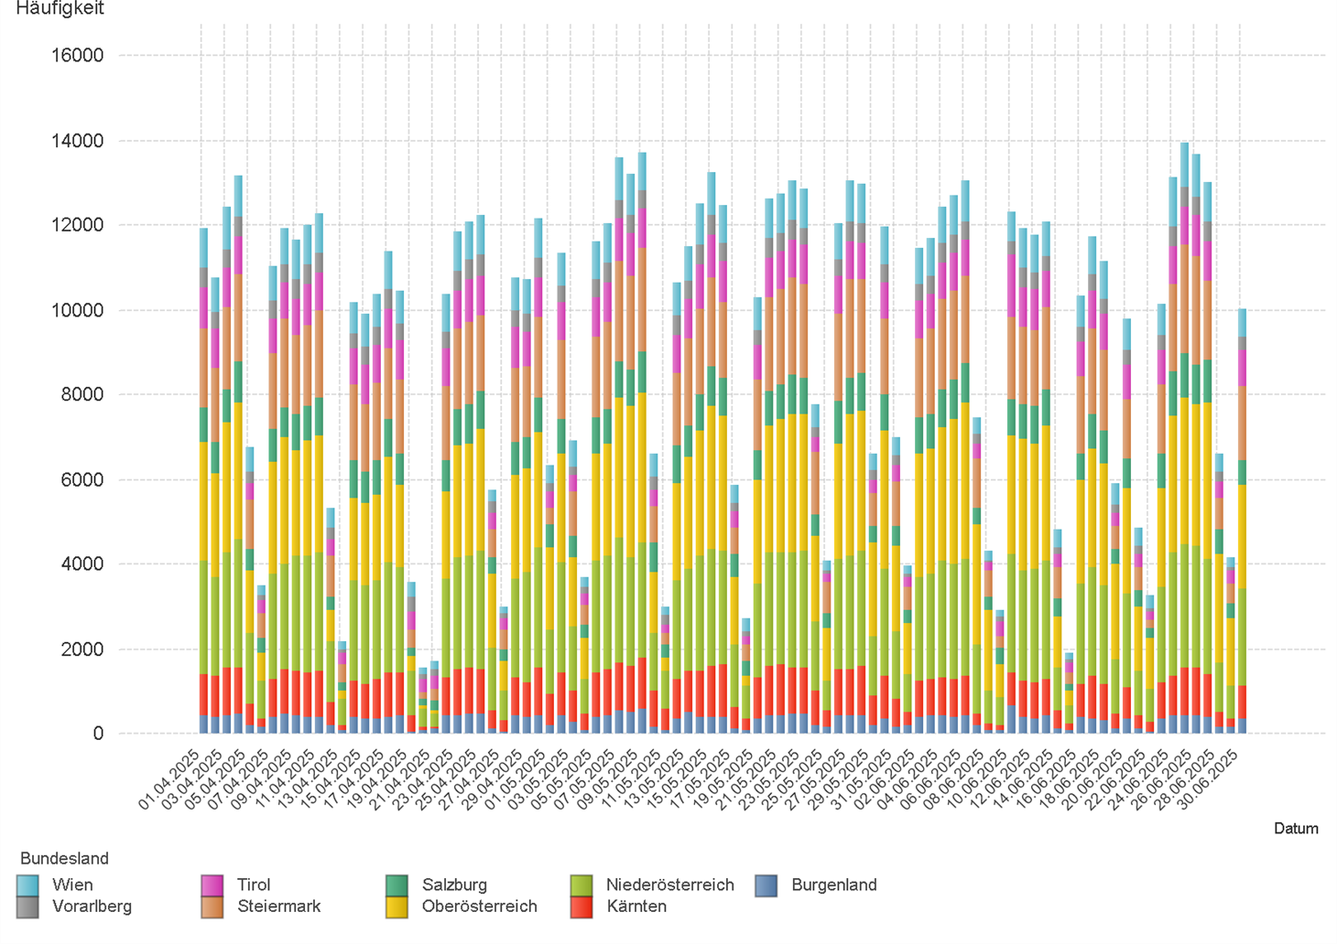

2.3. Entwicklung der Häufigkeit der Preisänderungen für "Diesel" Preise nach Bundesländern

2.5 & 2.6
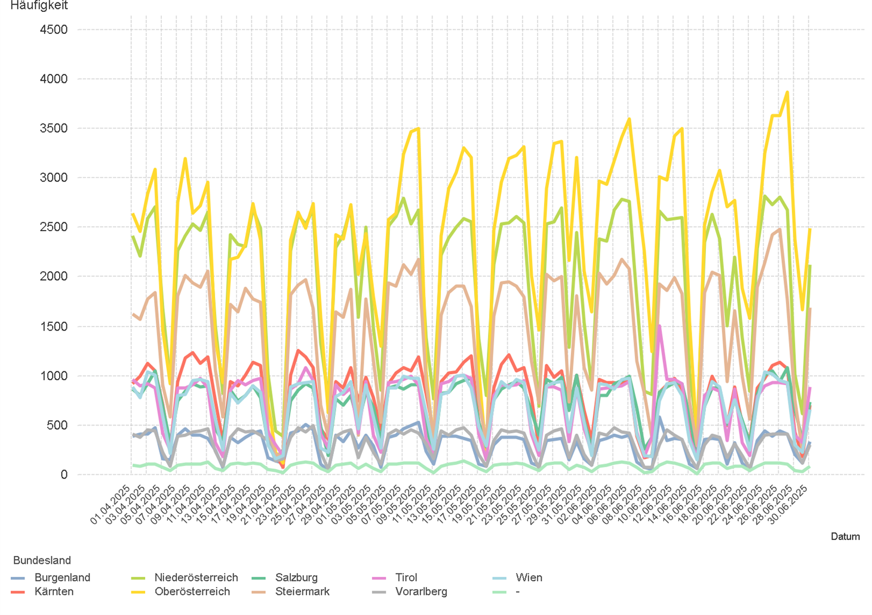
01.04.2025 - 30.06.2025

2.5. Entwicklung der Häufigkeit der Preisänderungen für "Super" Preise

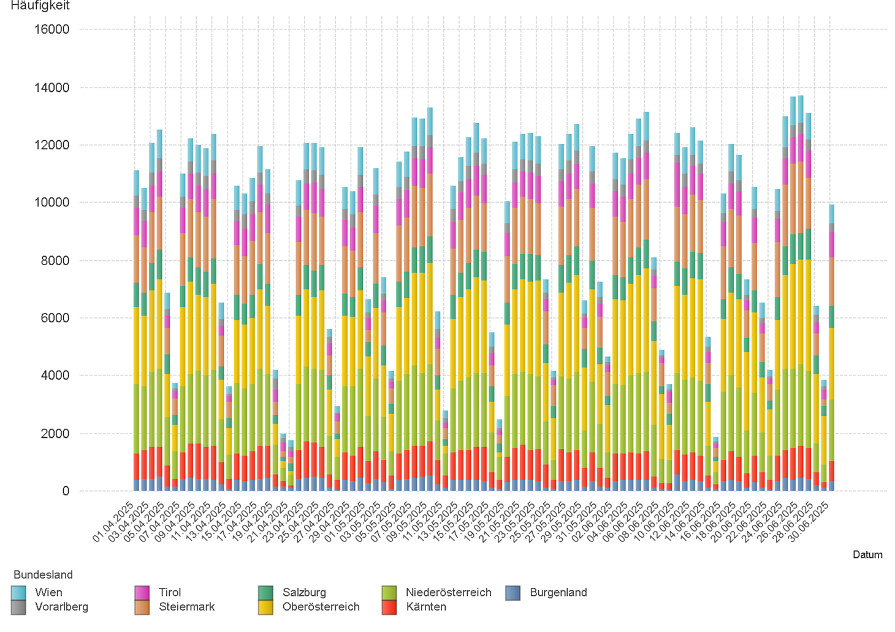

2.6. Entwicklung der Häufigkeit der Preisänderungen für "Super" Preise nach Bundesländern

3.2
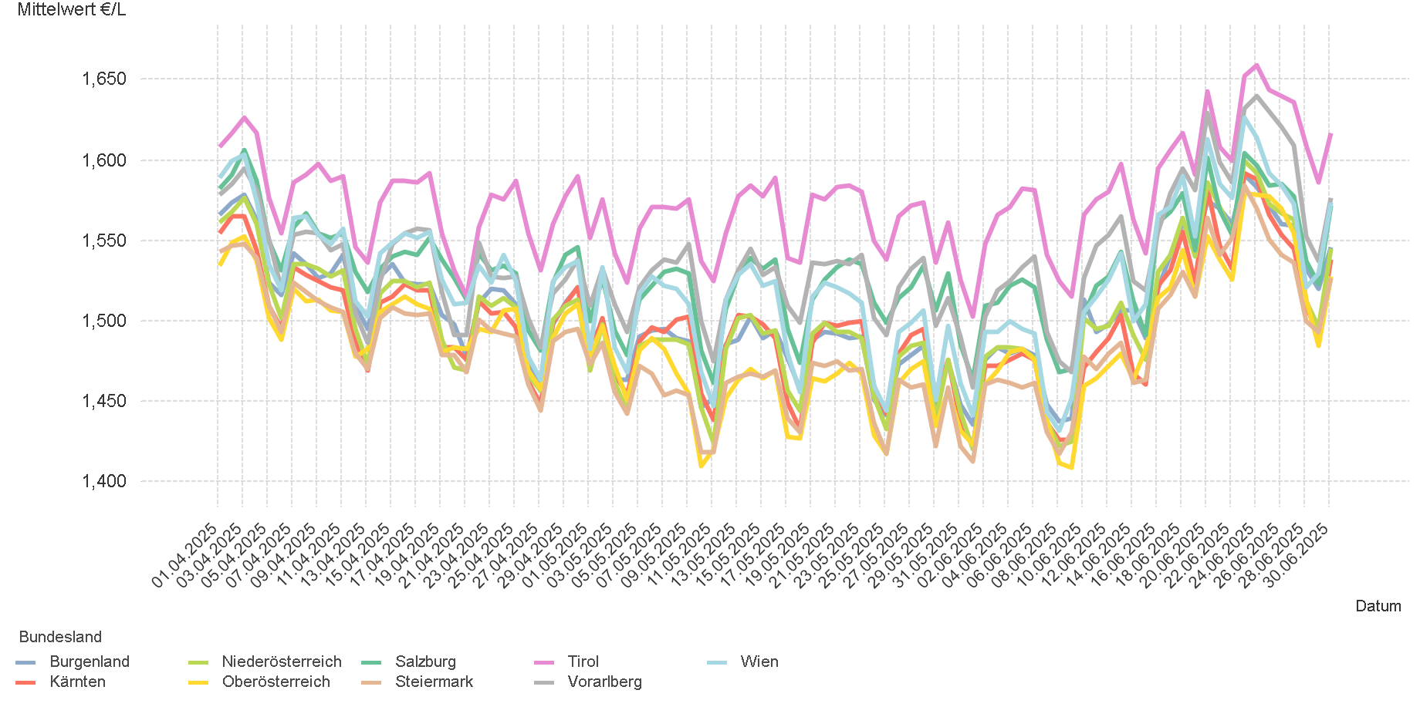
01.04.2025 - 30.06.2025

3.2. Entwicklung Mittelwert für "Diesel" Preise

3.4
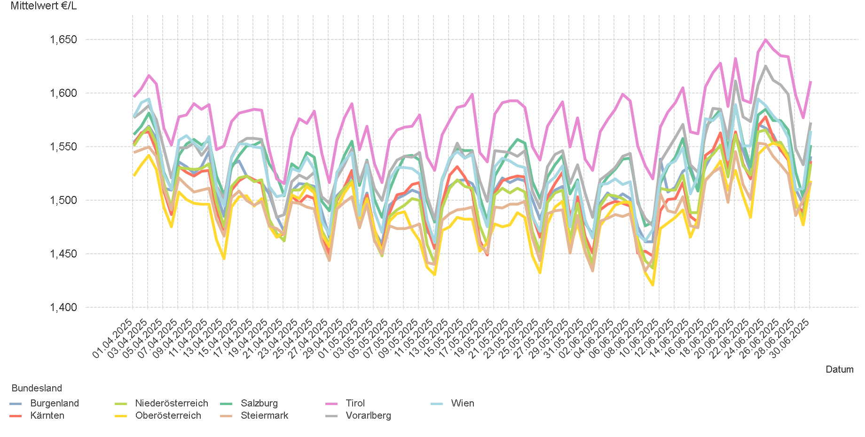
01.04.2025 - 30.06.2025

3.4. Entwicklung Mittelwert für "Super" Preise

4.2
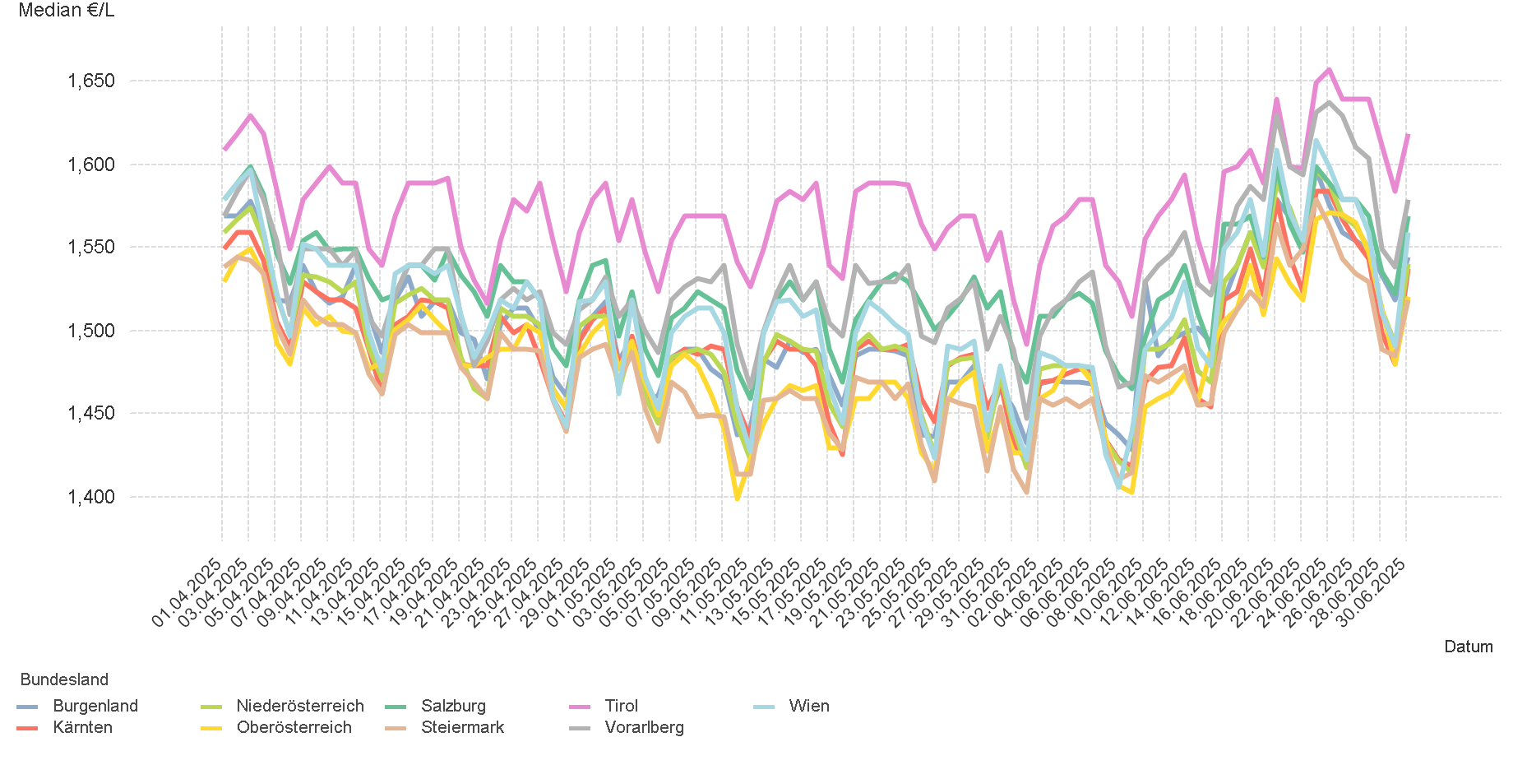
01.04.2025 - 30.06.2025

4.2. Entwicklung Median für "Diesel" Preisen

4.4
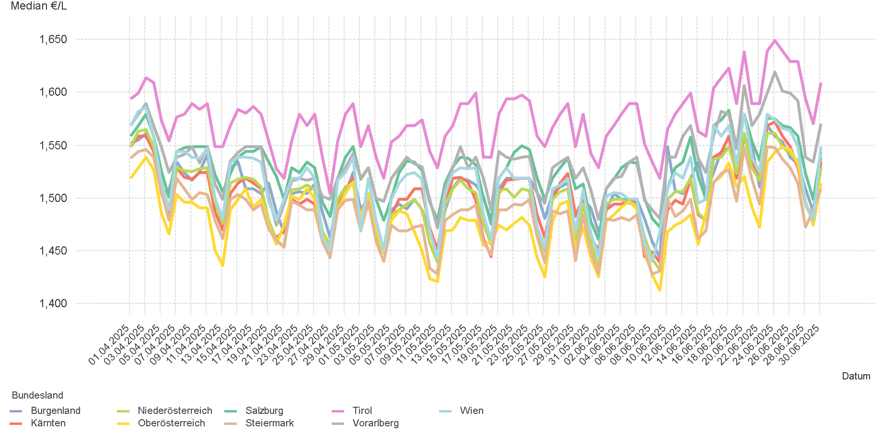
01.04.2025 - 30.06.2025

4.4. Entwicklung Median für "Super" Preisen

6.
01.04.2025 - 30.06.2025

6. Häufigkeit der Preisänderungen durch Tankstellenbetreiber je Meldekanal nach Monaten


DIESEL
Monat | Import | SMS | Web | Total
4 | 260253 | 937 | 14,821 | 276,011
5 | 296591 | 1,111 | 13,461 | 311,163
6 | 261686 | 2,907 | 14,578 | 279,171
Total | 818530 | 4,955 | 42,860 | 866,345

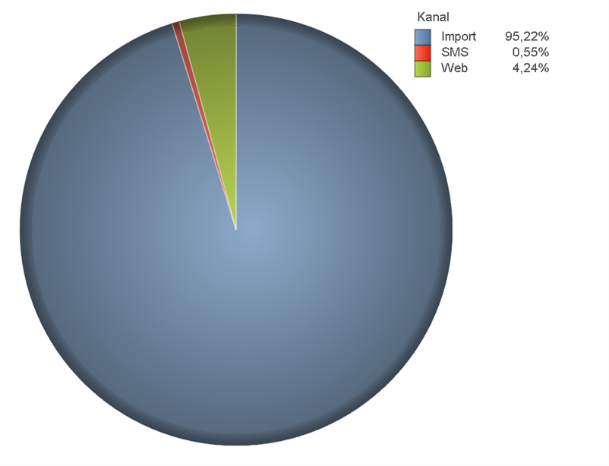
SUPER
Monat | Import | SMS | Web | Total
4 | 266502 | 878 | 12,926 | 280,306
5 | 291799 | 1,058 | 11,939 | 304,796
6 | 273698 | 2,842 | 12,157 | 288,697
Total | 831999 | 4,778 | 37,022 | 873,799

